Лист1
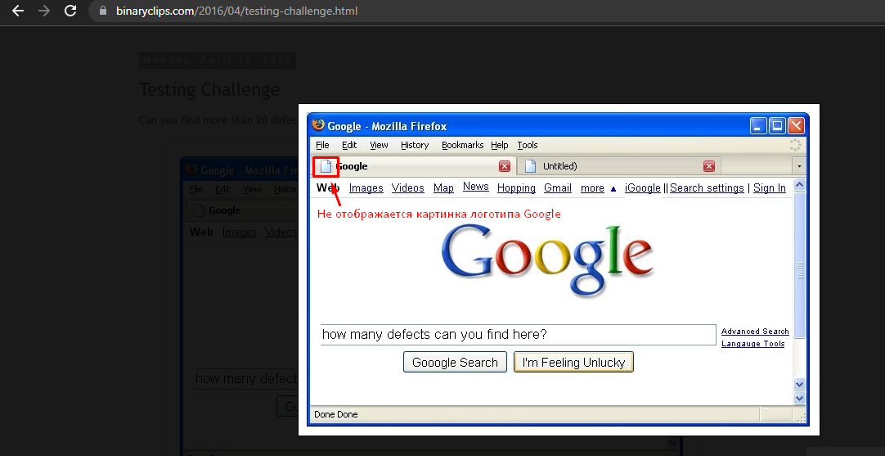
ID | 1 | 2 | 3 | 4 | 5 | 6 | 7 | 8 | 9 | 10 | 11 | 12 | 13 | 14 | 15 | 16 | 17
Summary | Грамматическая ошибка в "Google Search" | Все слова на кнопке написаны с заглавной буквы | Неправильное слово на кнопке "I am feeling lucky" | Грамматическая ошибка в шапке сайта на кнопке "Shopping" | Название кнопки "More" написано с маленькой буквы | Выровнить расположение кнопки "News" в шапке сайта | Кнопки в шапке браузера на разном расстоянии друг от друга | Не подгружается иконка сайта Google на вкладке | Возле кнопки "More" должна быть кнопка выпадающего списка со стрелкой вниз | В футере сайта слева в углу дважды указан статус загрузки страницы | Неправильное название соседней открытой вкладки в браузере | Нет строки с url сайта | Иконка загрузки активна в правом верхнем углу браузера, когда страница уже подгружена | В названии браузера указан сайт Google, а не только название браузера | Кнопки "Свернуть" и "Закрыть" в браузера не до конца прорисованы | Разделение между кнопками в шапке сайта разное | Две одинаковые кнопки для скролинга страницы вниз в нижнем правом углу страницы
Type | UI | UI | UI | UI | UI | UI | UI | UI | Logical | Functional | UI | Functional | Functional | Logical | UI | UI | Logical
Screenshots | Screen 1 | Screen 2 | Screen 3 | Screen 4 | Screen 5 | Screen 6 | Screen 7 | Screen 8 | Screen 9 | Screen 10 | Screen 11 | Screen 12 | Screen 13 | Screen 14 | Screen 15 | Screen 16 | Screen 17

Screen 1

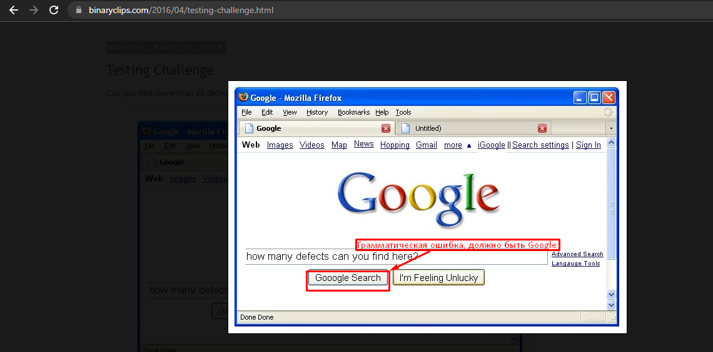

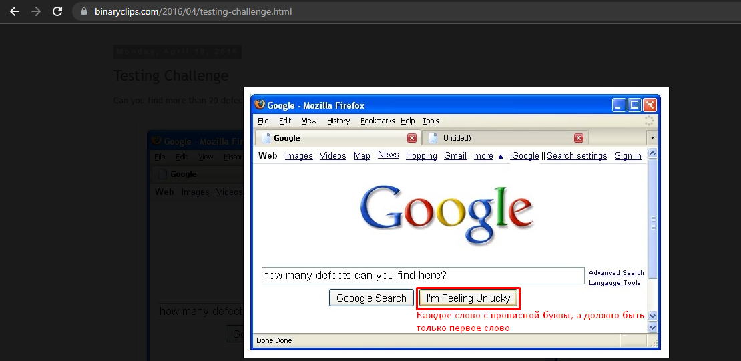
Screen 2

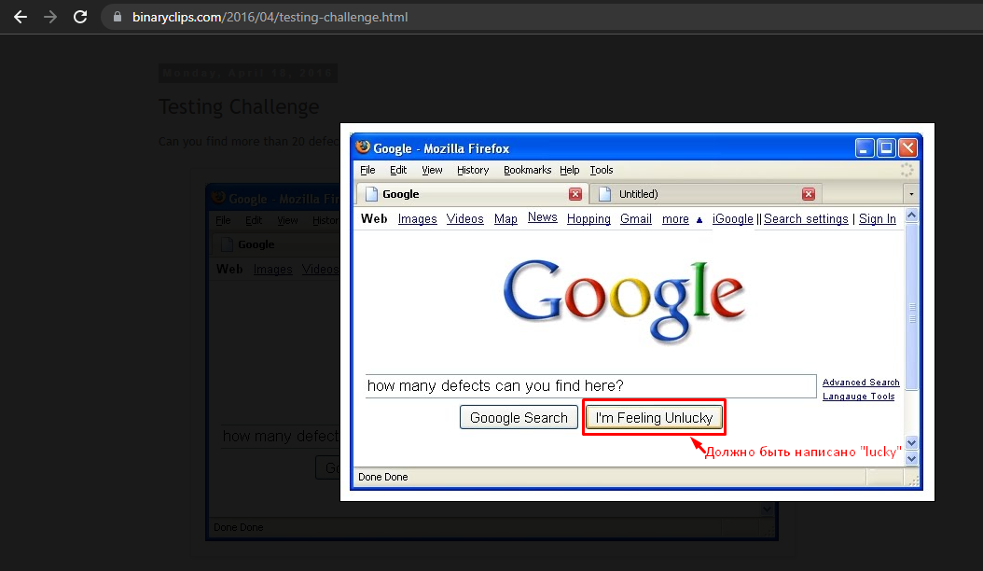
Screen 3

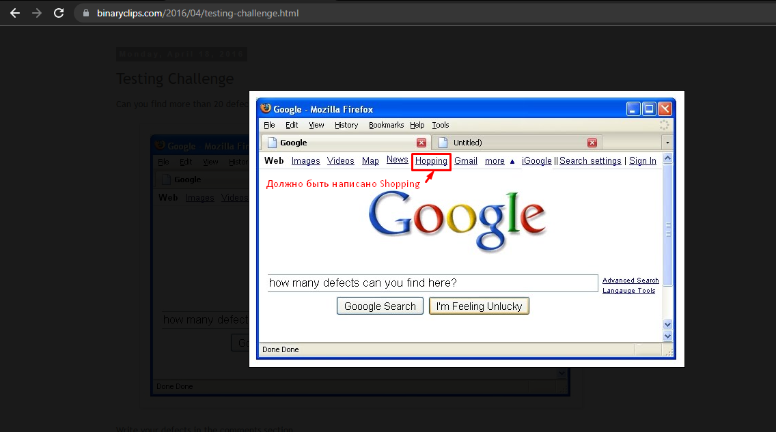
Screen 4

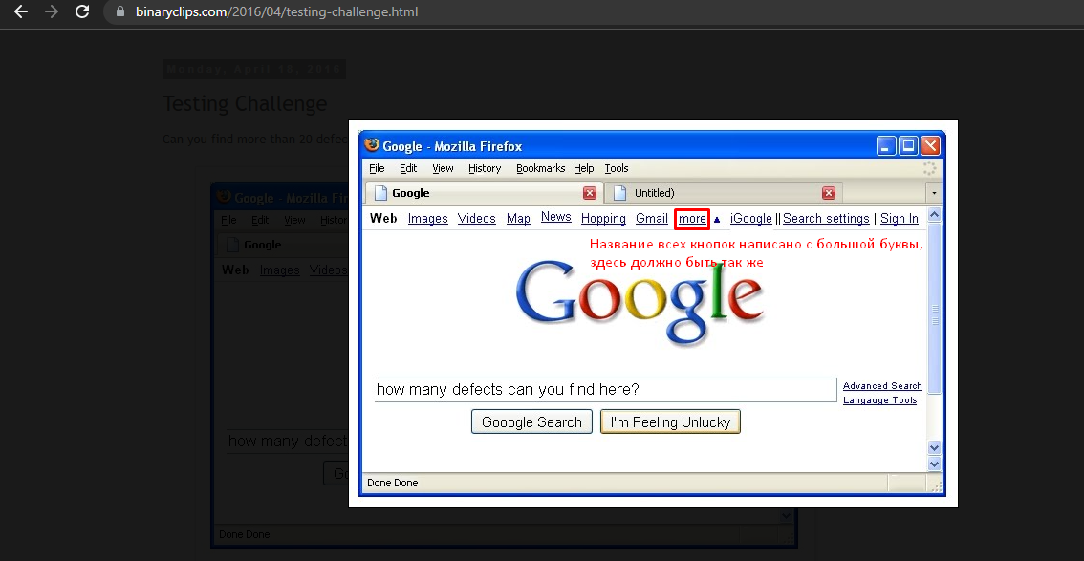
Screen 5

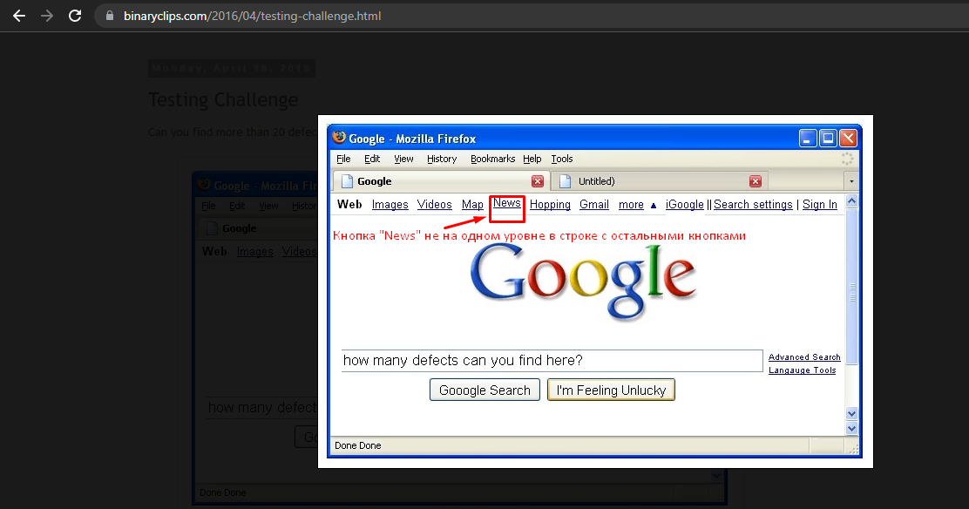
Screen 6

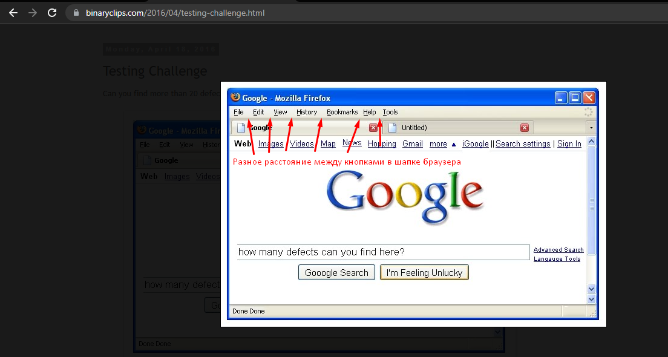
Screen 7

Screen 8

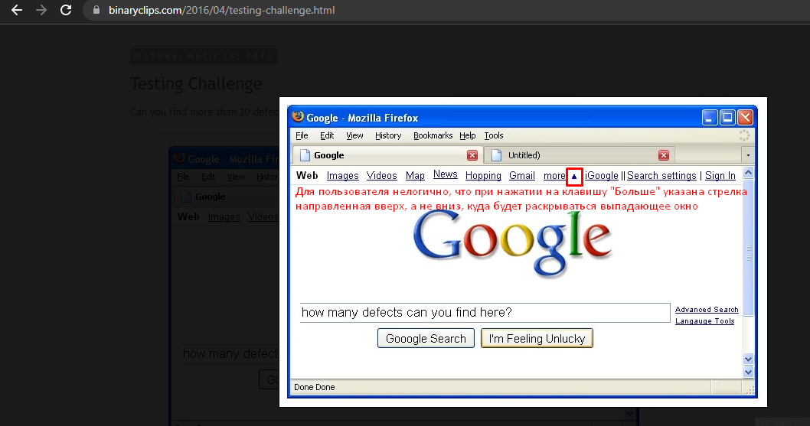
Screen 9

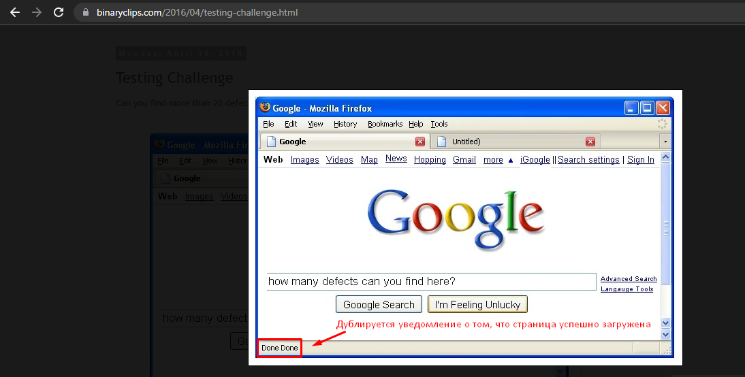
Screen 10

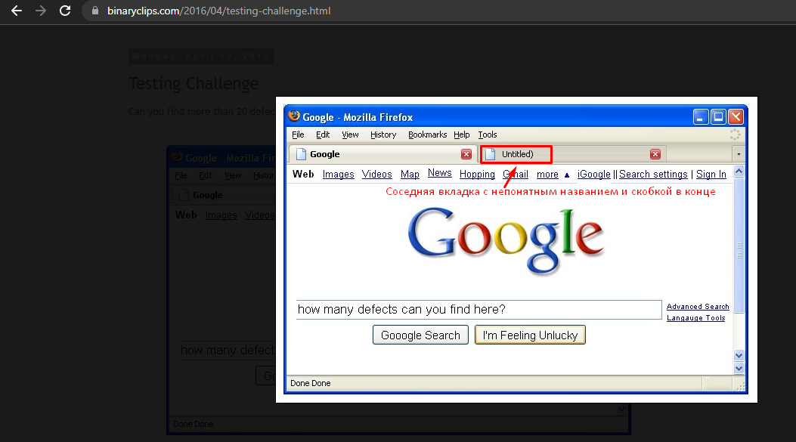
Screen 11

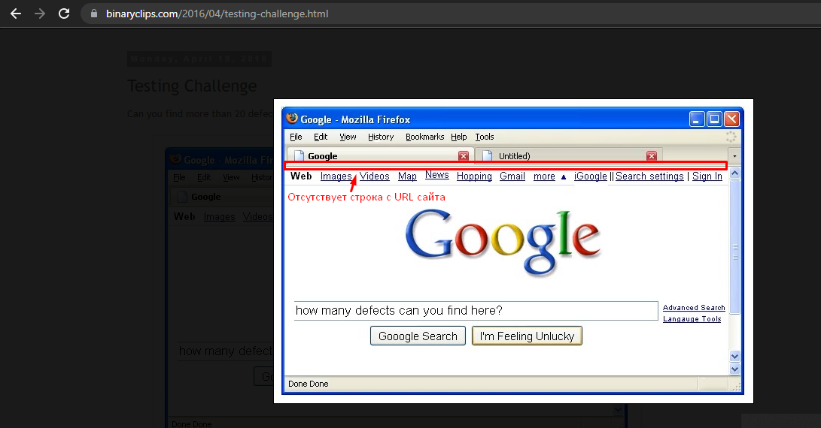
Screen 12

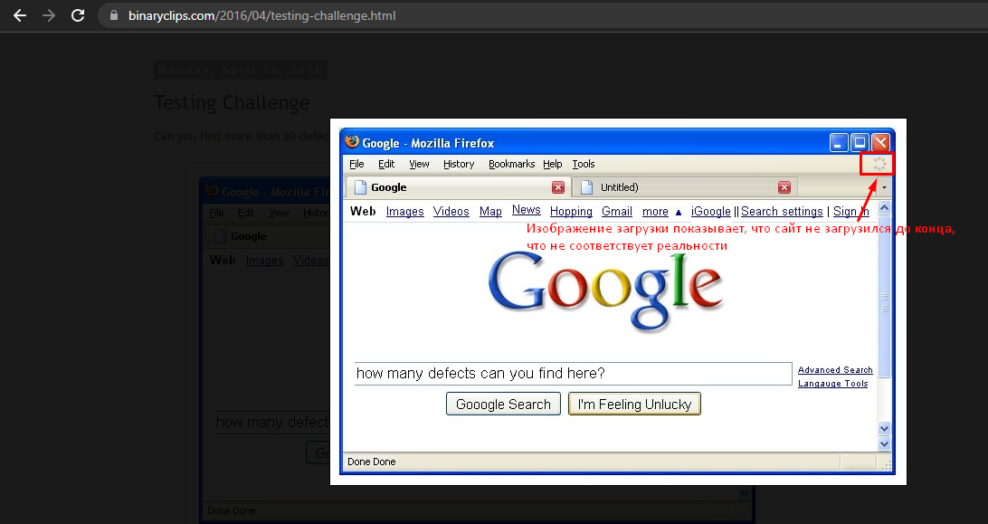
Screen 13

Screen 14
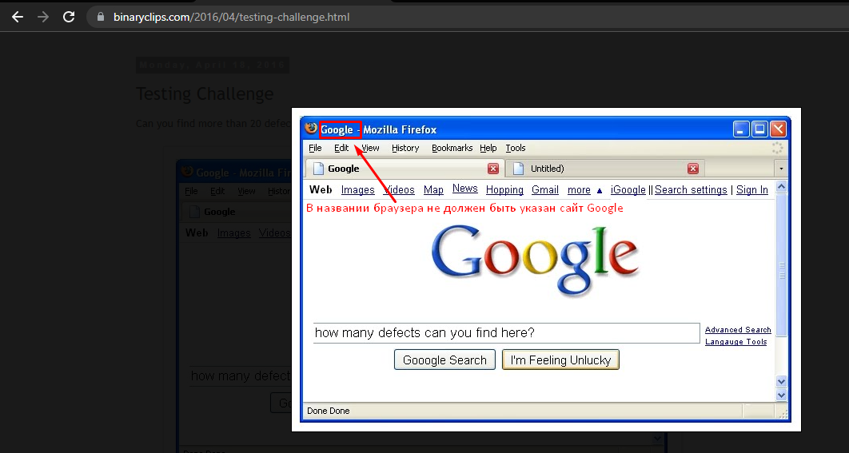

Screen 15
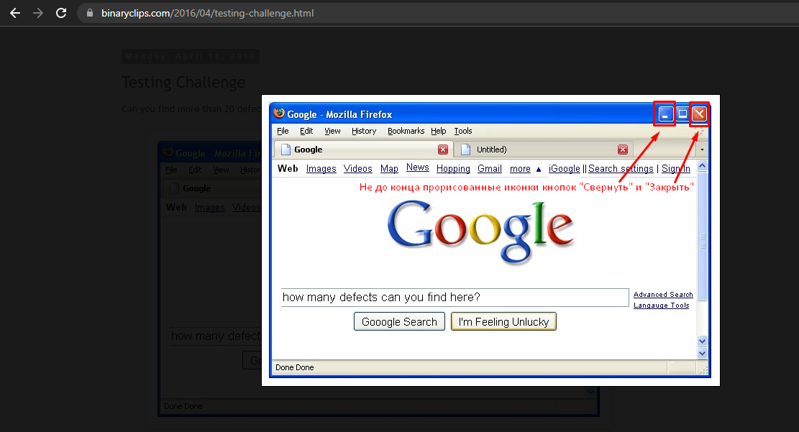

Screen 16
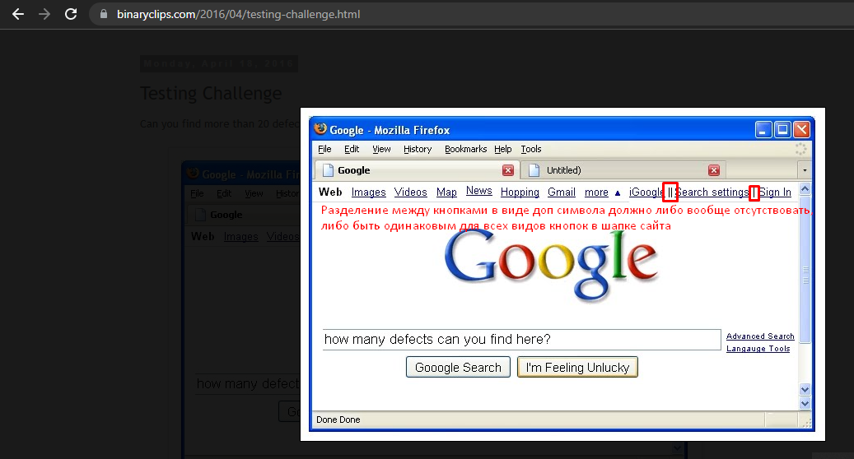

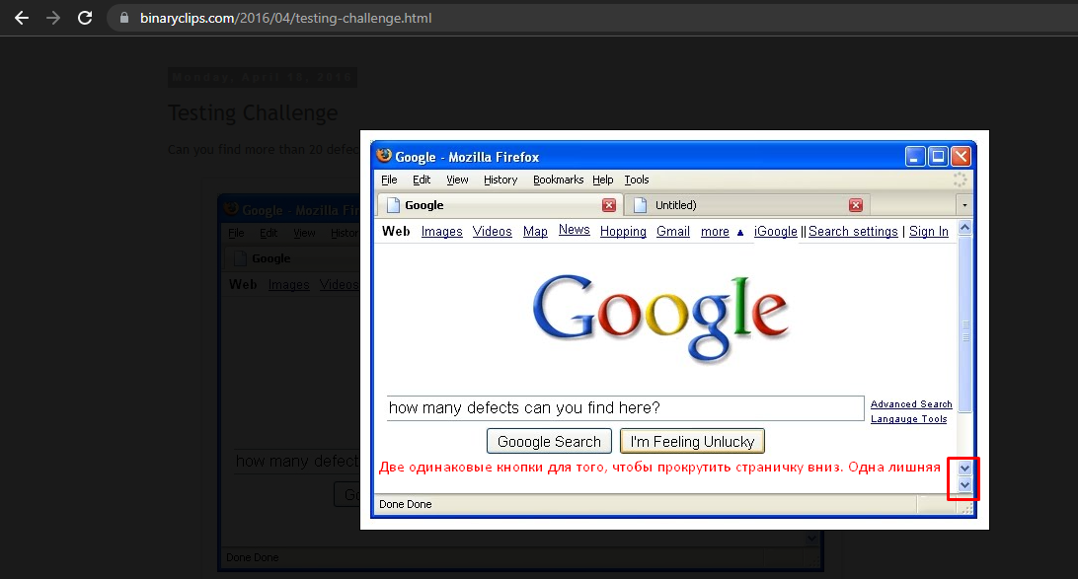
Screen 17

